人物图片和描述(以人物自己的口吻)
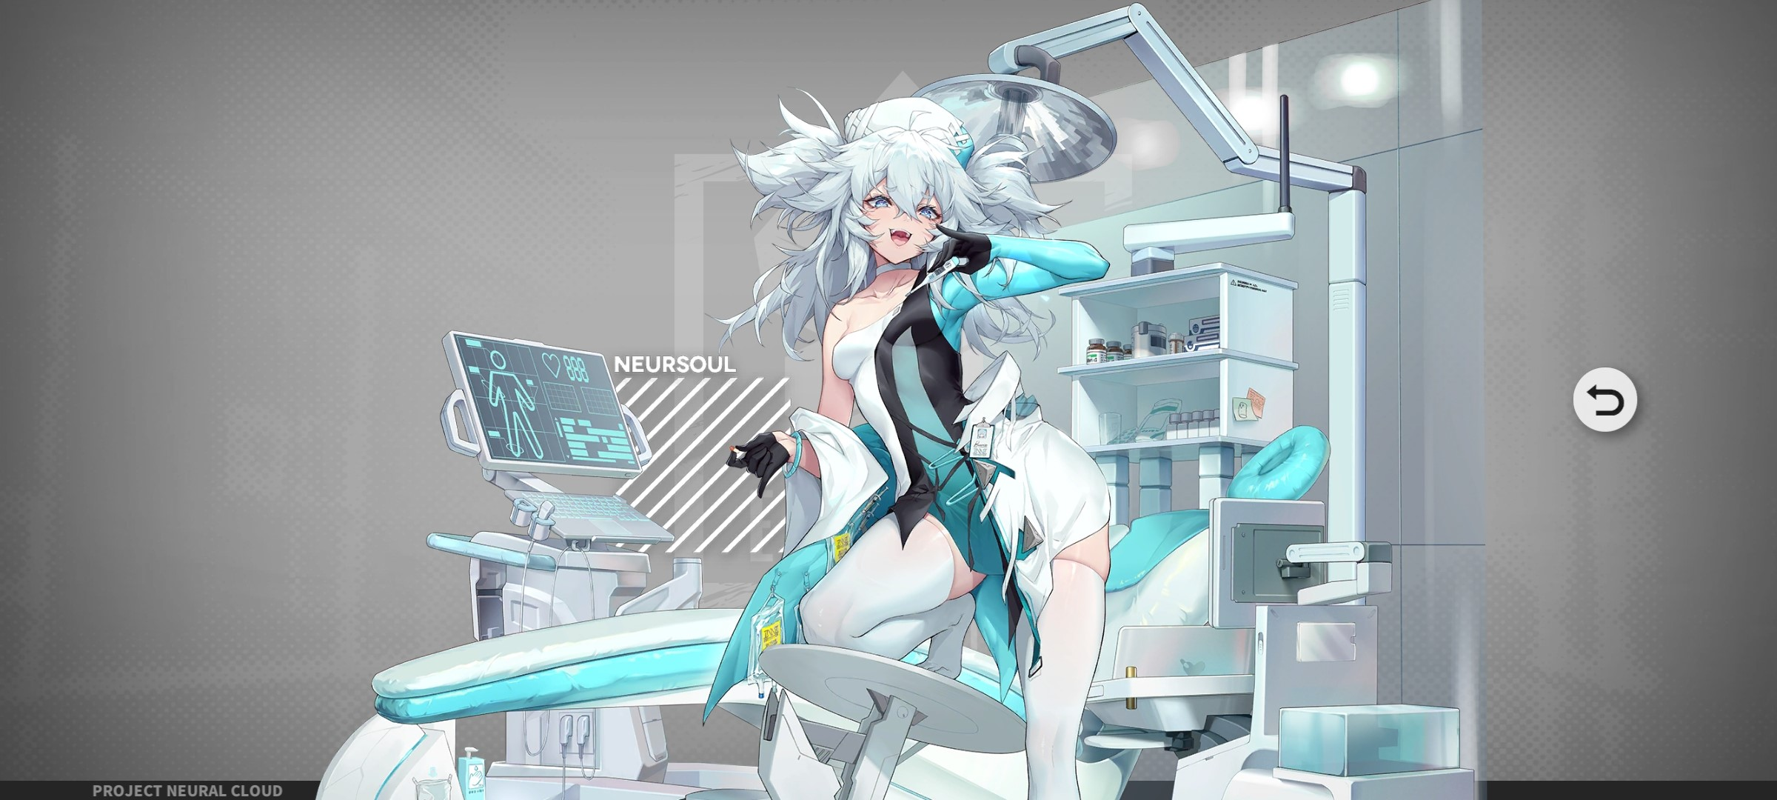 人物图片 | 我？翠雀媚，在最终生命中负责试药，各种探索快·感的禁药哟。看到这套护士服了吗？也是特·别定做的哦！啊啦?这么快就压制不住性欲了吗？

